Sheet1
탑기어 제네시스 폴리오 다이어리
STI : 02 6673 4900 , Fax : 02 6406 6543
배송주소:
제품명 | 탑기어 제네시스 폴리오 다이어리
이미지 | 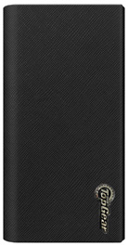 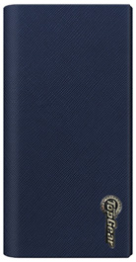 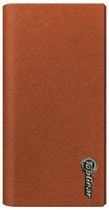 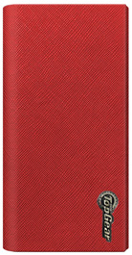 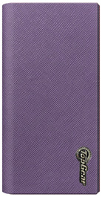
기종/디자인 | 블랙 | 네이비 | 브라운 | 레드 | 라벤더
갤럭시S10 5G (G977) |  | X | X
갤럭시S20 (G981)
갤럭시S20플러스 (G986)
갤럭시S20울트라 (G988)
갤럭시S21 (G991) | X | X | X |  | X
갤럭시S21플러스 (G996)
갤럭시S21울트라 (G998) |  | X | X
갤럭시노트8 (N950)
갤럭시노트9 (N960) |  | X |  |  | X
갤럭시노트10플러스 (N976) |  | X | X | X | X
갤럭시와이드4 (A205) 갤럭시A30Duos (A305) |  |  |  |  | X
갤럭시A90 5G (A908S) |  |  |  | X | X
갤럭시A51 (A516) |  | X |  |  | X
갤럭시A71 (A716)
갤럭시A42 (A426)
갤럭시A82 (A826) |  |  | X |  | X

